事前準備
【事前準備】
 | 「請求一覧表」と「請求明細データ」のＣＳＶファイルを準備してください
 | 作業対象 | 請求締日 | 締日名称
 | 口座振替データ作成 | 10 | 口座振替
 | 銀行振込請求書データ作成 | 11 | 10日締口座振替以外

 | PCA請求一覧の出力方法
 | (販売管理→請求→請求一覧表)
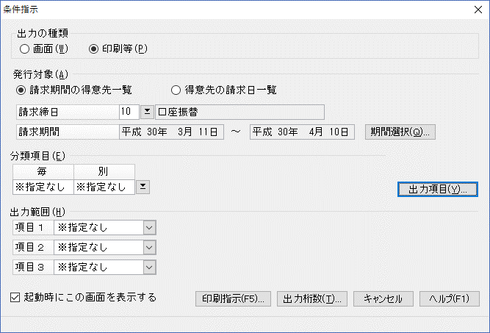
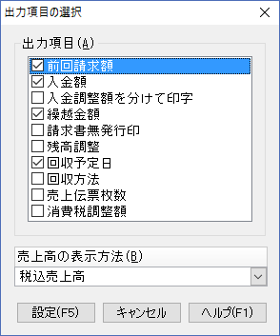
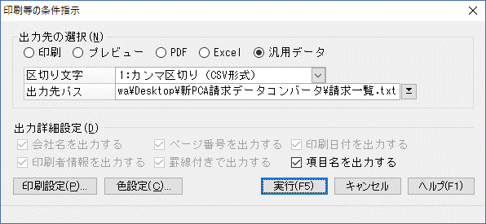

 |  |  |  | 出力項目変更しました(2018/05/10)

 | PCA請求明細の出力方法
 | (随時→拡張汎用データの作成→請求明細データ)
 | 出力に1分半くらいかかります(2018/04時点)
 | ※「入金伝票の出力」のチェックを外す
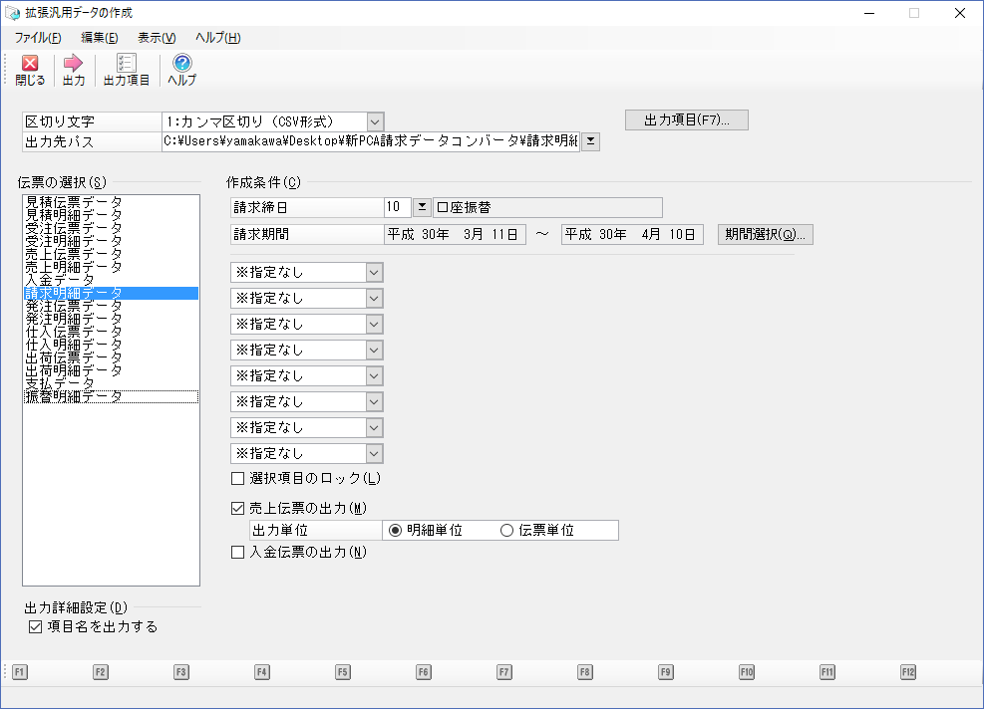
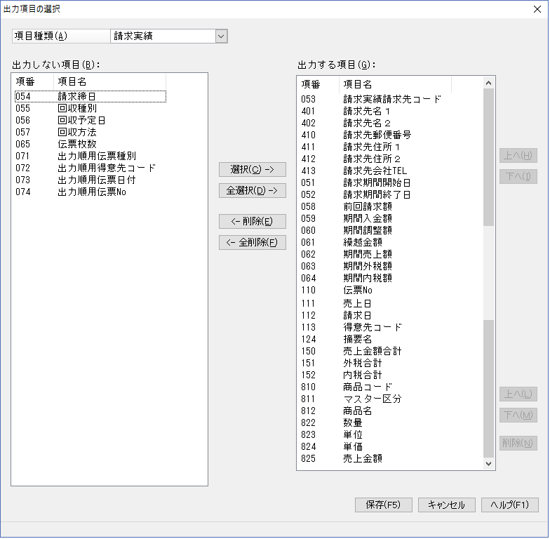

締日コード | 締日名称
10 | 口座振替
11 | 10日締口座振替以外
15 | 15日締ミック請求書
19 | 20日締ユーザー
20 | 20日締ミック請求書（販売店）
21 | 一時退避ﾕｰｻﾞｰ(口振予定請求済)
25 | 口座振替（使用禁止）
29 | 都度見積請求先
30 | コンビニ・郵便局請求書
31 | 月末締ミック請求書
32 | 月末締ミック請求書（販売店）
99 | 請求書発行対象外

